Relatório Fotográfico
 |  | CHECKLIST DE ENTREGA DE OBRA

EDITAL DE CONCESSÃO: | nº 069/96 |  |  | OBJETO DO CONTRATO: | BR-116/RS, entre Camaquã (km 400,500) à Jaguarão (km 661) e BR-392/RS, km 0 (Rio Grande) ao km 199,700 (Santana da Boa Vista)
OBRA PER: | Projeto de Recuperação dos Passeios e Manutenção da Obra de Arte Especial (OAE) sobre o Rio Piratini, localizada no km 556+312 da BR-116/RS. |  |  | ANO: | 27
DATA DO RELATÓRIO : | 2024-12-06 |  |  | DATA DE CONCLUSÃO DA OBRA: | 2023-10-20

TIPO DE OBRA

 | Vias Marginais |  | OAE |  |  | Acessos |  | Interseções
1. Serviços Preliminares
1.1 | Serviços Preliminares
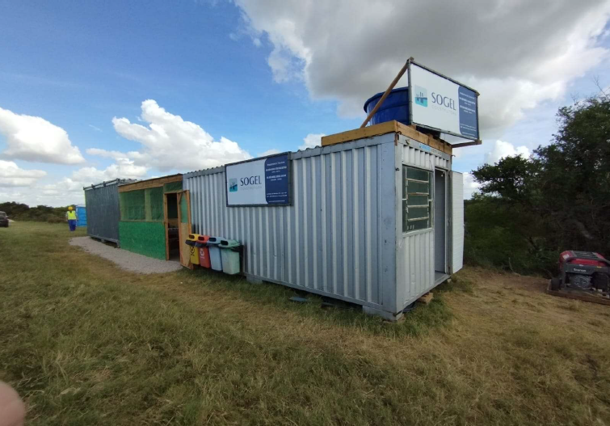 |  | 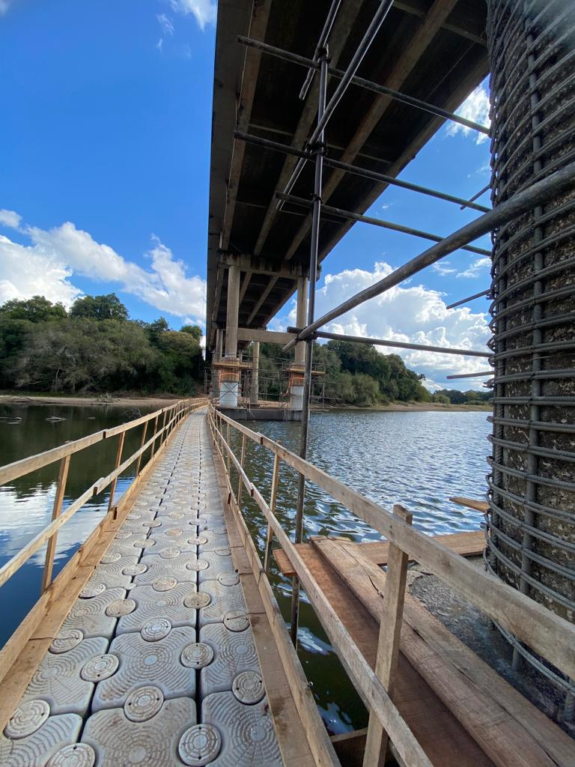 |  | 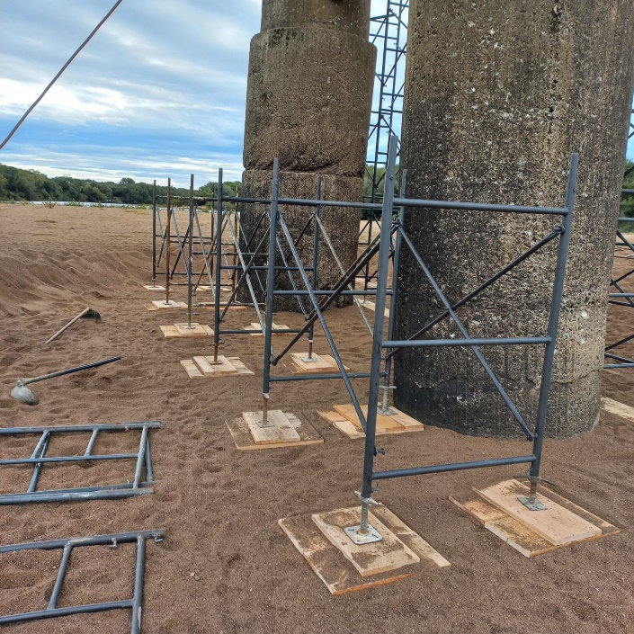 |  |  | 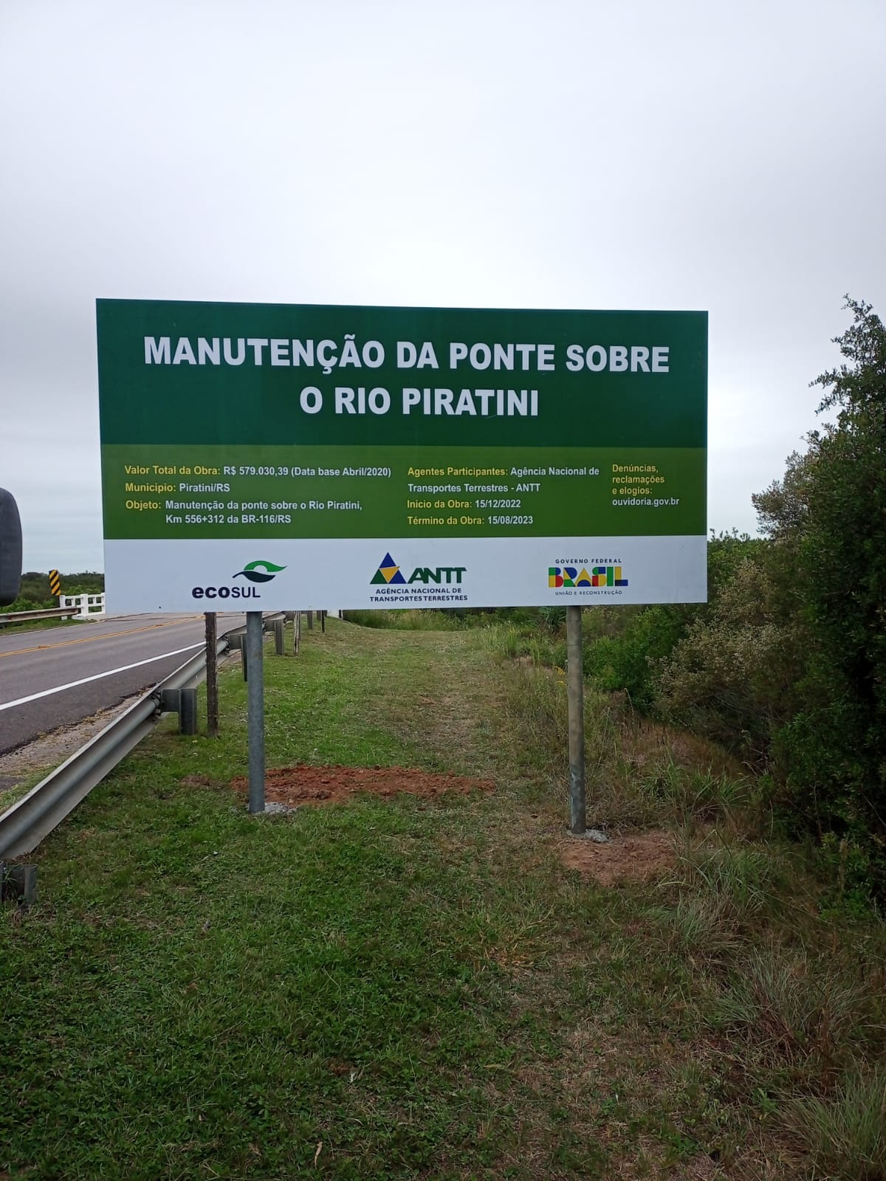
Mobilização Canteiro |  | Instalação de plataforma flutuante |  | Montagem de Andaime |  |  | Sinalização
2. Sistemas de Drenagem
2.1 | Drenagem
 |  | 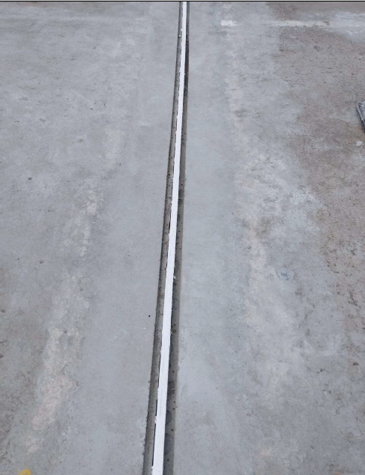
Implantação de Buzinotes |  | Substituição das juntas de dilatação
3. Recuperação de Estruturas de Concreto
3.1 | Estruturas de Concreto
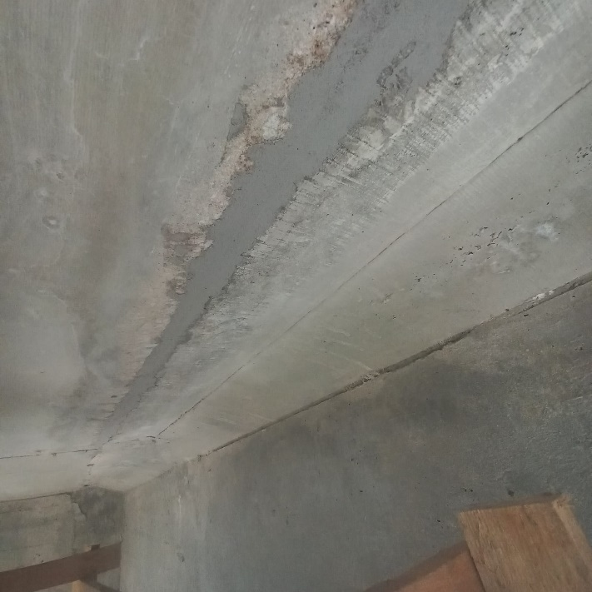 |  | 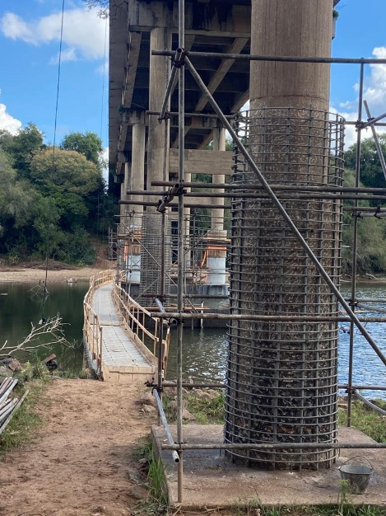 |  | 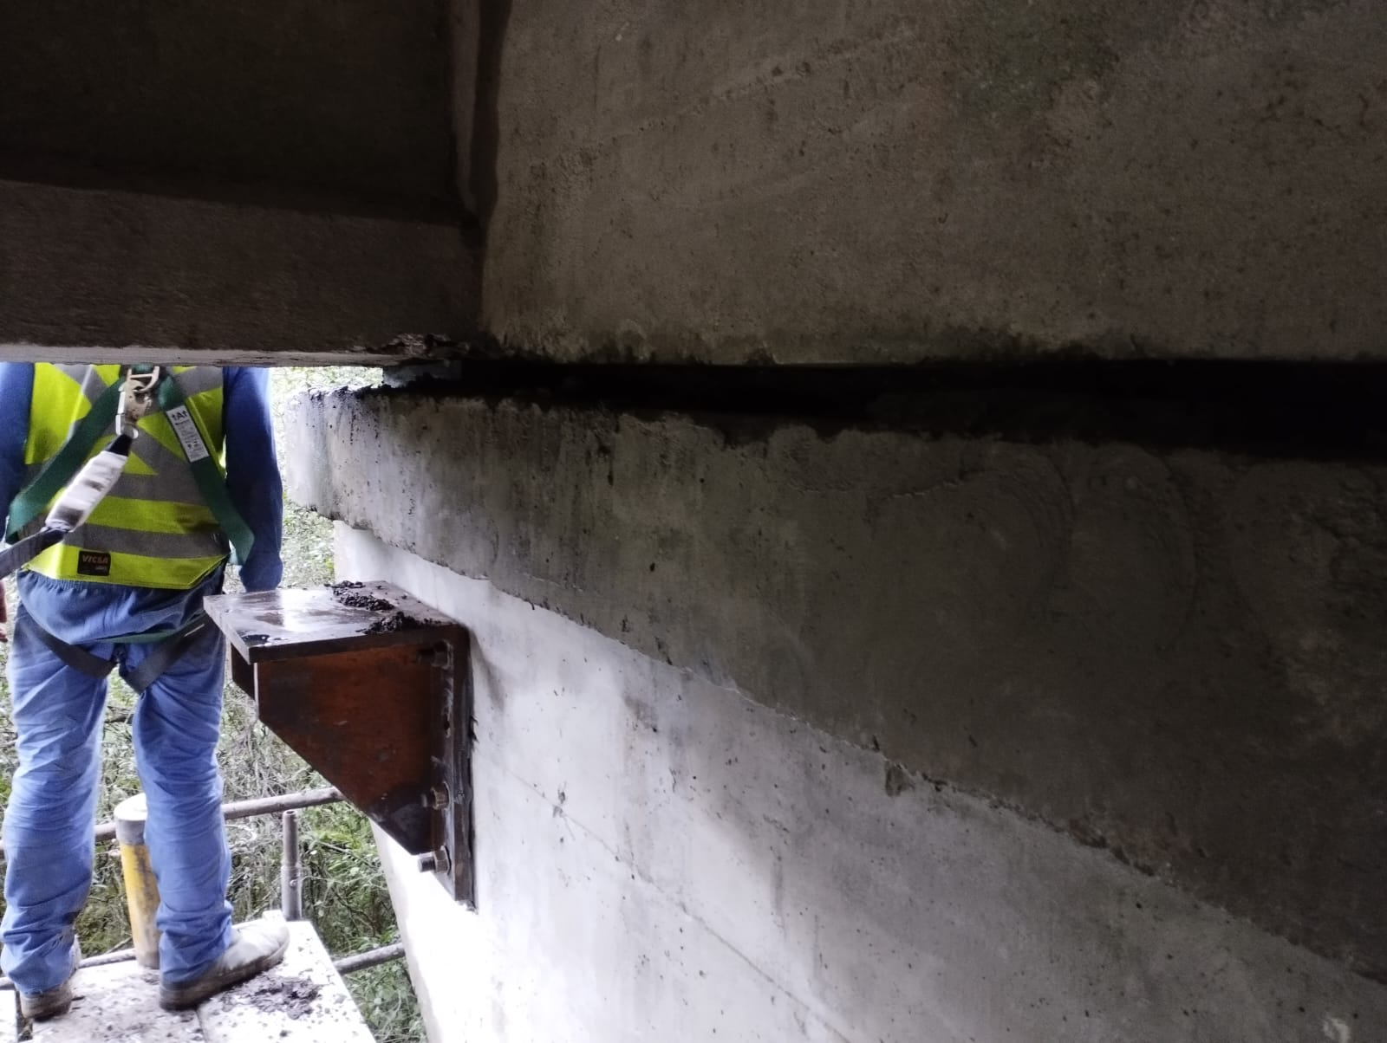 |  |  | 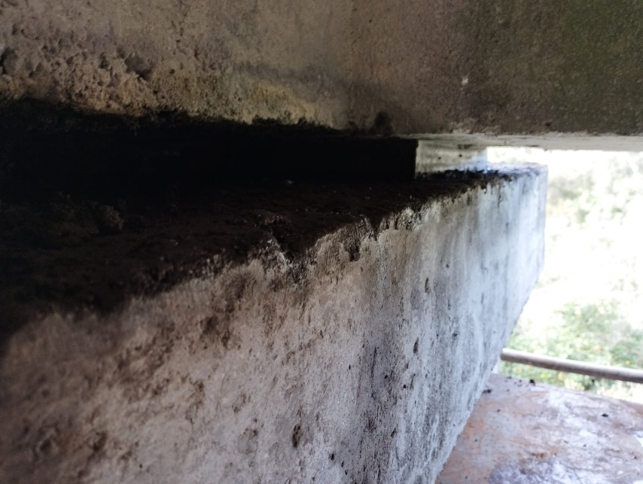
Tratamento de concreto/fissura. |  | Montagem da armação dos pilares |  | Implantação dos Suportes para Içamento da Estrutura |  |  | Substituição de aparelho de apoio
4. Outros
4.1 | Outros
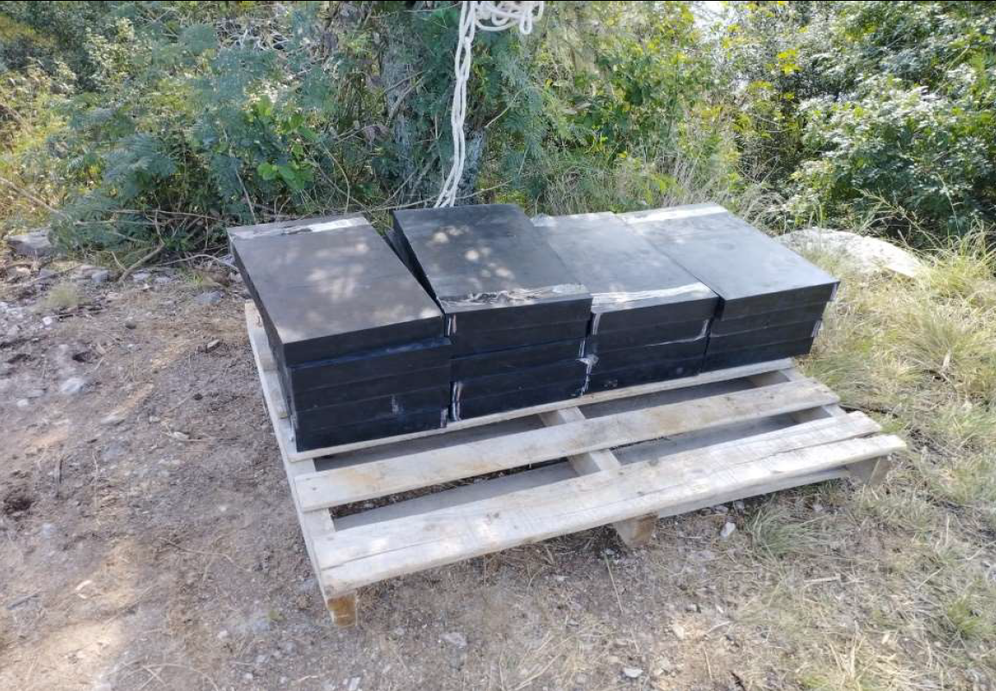
Aparelhos de Apoio Neopreme
OBSERVAÇÕES:
O projeto em questão foi aprovado pela ANTT seguindo o seu rito habitual conforme portaria nº 028/2019, este consistia apenas na recuperação da estrutura, e não de sua adequação integral à norma.

LEGENDA DE STATUS: C: Conforme; NC: Não Conforme; NA: Não Aplicável; SIGLAS: PER: Plano de Exploração da Rodovia

